Sheet1
DỰ ÁN THUÊ KHÁCH SẠN
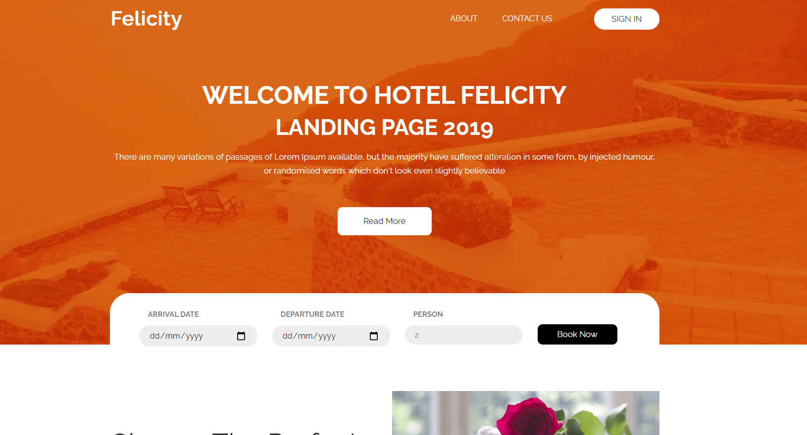

Tính năng | Công nghệ sử dụng | Thời gian dự kiến | Người đảm nhiệm
UI chọn địa điểm, thời gian thuê và trả phòng | bootstrap, jQuery, thư viện css splide, carousel | 1-2 ngày | Lâm(Đã hoàn thành)
UI hiển thị một số khách sạn theo loại | bootstrap, jQuery
UI tìm khách sạn | bootstrap, semantic, jQuery | 2 tiếng | Lâm(Đã hoàn thành)
UI chi tiết từng khách sạn | bootstrap, jQuery | 5-6 tiếng | Lâm(Đã hoàn thành)
UI trang thanh toán | bootstrap, jQuery | 1 ngày (hoặc nhiều hơn) | Lâm(Đã hoàn thành)
UI trang Edit profile | boostrap, jquery | 3 tiếng | Anh(Đã hoàn thành)
UI trang profile | bootstrap, jQuery | 1 ngày (hoặc nhiều hơn) | Anh(Đã hoàn thành)
UI trang favorite | bootstrap, jQuery | 4-5 tiếng | Nam
UI login, register, verify code | bootstrap, semantic, jQuery | 5 tiếng | Nam
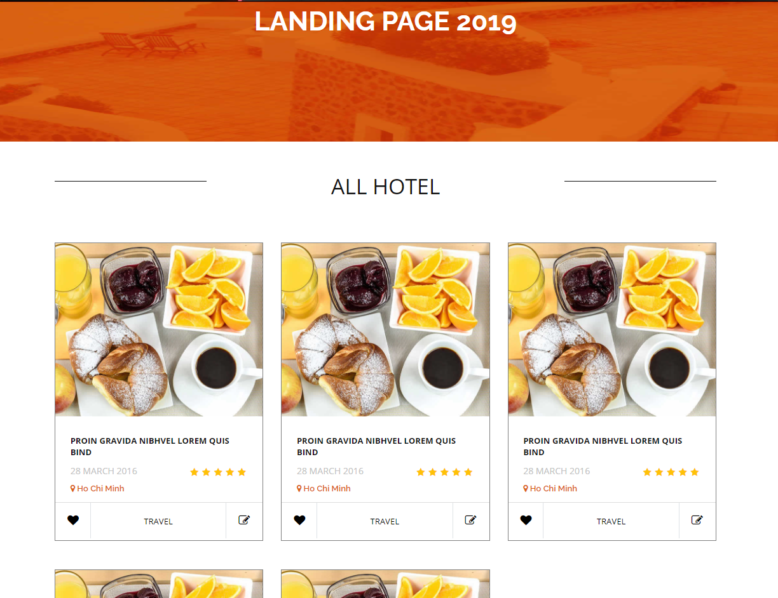
Chức năng tìm kiếm khách sạn theo option | Laravel | 5-6 tiếng | Trung(80%)
Chức năng hiển thị và phân trang: khách sạn, địa điểm thuê | Laravel | 4-5 tiếng | Trung(Đã hoàn thành)
Chức năng thêm khách sạn vào trang yêu thích | Laravel | 2 tiếng | Anh
Chức năng trả dữ liệu khi user điền đầy đủ thông tin khách sạn | Laravel | 5-6 tiếng | Lâm(Đã hoàn thành)
Chức năng bình luận, đánh giá cho user đã thuê qua khách sạn đó | Laravel | 7-8 tiếng | Trung
Chức năng xác nhận tài khoản qua mail | Laravel | 4 tiếng | Trung
Chức năng đa ngôn ngữ | google translate language | 30 phút | Lâm(Đã hoàn thành)

